還元9ｗ
 |  |  |  |  |  |  |  |  |  |  |  |  |  |  |  | 福島県県中保健福祉事務所
平成２９年第９週 感染症発生動向調査還元データ H29.2.27～H29.3.5

 |  |  | 福島県 |  | 県中地域 |  |  |  | 岩瀬地区 |  |  |  | 石川地区 |  |  |  | 田村地区
 |  |  | 第９週 | 第８週 | 第９週 |  | 第８週 |  | 第９週 |  | 第８週 |  | 第９週 |  | 第８週 |  | 第９週 |  | 第８週
 |  |  | 感染症動向 | 感染症動向 | 感染症動向 | 学校欠席者情報 | 感染症動向 | 学校欠席者情報 | 感染症動向 | 学校欠席者情報 | 感染症動向 | 学校欠席者情報 | 感染症動向 | 学校欠席者情報 | 感染症動向 | 学校欠席者情報 | 感染症動向 | 学校欠席者情報 | 感染症動向 | 学校欠席者情報
 | インフルエンザ |  | 1482 | 1492 | 151 | 262 | 187 | 263 | 72 | 88 | 108 | 142 | 2 | 27 | 4 | 30 | 77 | 147 | 75 | 91
 | 咽頭結膜熱 |  | 6 | 20 | 1 | 0 | 1 | 0 | 0 | 0 | 0 | 0 | 0 | 0 | 0 | 0 | 1 | 0 | 1 | 0
 | A群溶血性レンサ球菌咽頭炎 |  | 123 | 137 | 8 | 0 | 10 | 0 | 6 | 0 | 6 | 0 | 0 | 0 | 0 | 0 | 2 | 0 | 4 | 0
 | 感染性胃腸炎 |  | 213 | 203 | 61 | 24 | 33 | 35 | 43 | 12 | 22 | 11 | 0 | 5 | 0 | 4 | 18 | 7 | 11 | 20
 | 水痘 |  | 18 | 17 | 2 | 5 | 5 | 5 | 2 | 5 | 4 | 5 | 0 | 0 | 0 | 0 | 0 | 0 | 1 | 0
 | 手足口病 |  | 0 | 1 | 0 | 0 | 1 | 0 | 0 | 0 | 1 | 0 | 0 | 0 | 0 | 0 | 0 | 0 | 0 | 0
 | 伝染性紅斑 |  | 8 | 10 | 4 | 1 | 5 | 1 | 1 | 0 | 4 | 0 | 0 | 1 | 0 | 0 | 3 | 0 | 1 | 1
 | 突発性発疹 |  | 30 | 27 | 4 | 0 | 7 | 0 | 2 | 0 | 6 | 0 | 0 | 0 | 0 | 0 | 2 | 0 | 1 | 0
 | 百日咳 |  | 0 | 0 | 0 | 0 | 0 | 0 | 0 | 0 | 0 | 0 | 0 | 0 | 0 | 0 | 0 | 0 | 0 | 0
 | ヘルパンギーナ |  | 0 | 0 | 0 | 0 | 0 | 0 | 0 | 0 | 0 | 0 | 0 | 0 | 0 | 0 | 0 | 0 | 0 | 0
 | 流行性耳下腺炎 |  | 9 | 14 | 0 | 0 | 1 | 1 | 0 | 0 | 0 | 0 | 0 | 0 | 0 | 0 | 0 | 0 | 1 | 1
 | RSウイルス感染症 |  | 19 | 7 | 4 | 1 | 1 | 0 | 4 | 1 | 0 | 0 | 0 | 0 | 0 | 0 | 0 | 0 | 1 | 0
 | 急性出血性結膜炎 |  | 0 | 1 | 0 | 0 | 0 | 0 | 0 | 0 | 0 | 0 |  | 0 |  | 0 |  | 0 |  | 0
 | 流行性角結膜炎 |  | 12 | 6 | 0 | 0 | 0 | 1 | 0 | 0 | 0 | 0 |  | 0 |  | 0 |  | 0 |  | 1
 | 【感染症発生動向調査】 ※定点医療機関からの情報をもとに集計 【学校欠席者情報】 ※保育園、幼稚園、小中学校、高等学校の欠席者情報です。
 | 県中地区の状況
 | ＜感染性胃腸炎が流行しています。＞ 岩瀬地区、田村地区で感染性胃腸炎の患者数が増加しています。 感染性胃腸炎の予防には、石けんと流水による手洗いが効果的です。 トイレの後や、調理・食事の前には、石けんと流水で十分に手を洗い、感染予防に努めましょう。 特に、便やおう吐物を処理する時は、使い捨て手袋、マスク、エプロンを着用し、次亜塩素酸ナトリウム（塩素濃度約1000ppm）で処理し、最後に手洗いを行うようにしましょう。又、次亜塩素酸ナトリウムを使用した後は、十分に換気をしましょう。

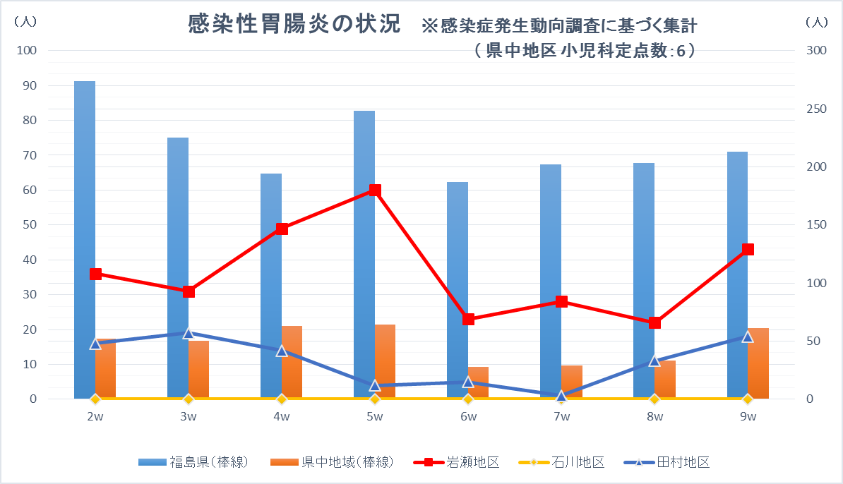

 |  | ※ 縦軸は、右が県と県中地域のデ－タの単位、左が岩瀬、石川、田村の単位
《トピックス》
福島県のインフルエンザは、患者報告数が減少してきましたが、A型インフルエンザを主とした流行が続いています。
インフルエンザは、高熱、関節痛、筋肉痛等全身の症状が突然現れます。併せて普通の風邪と同様、鼻汁、咳等の症状も見られます。まれに、乳幼児は脳症を、基礎疾患のある方や高齢者は肺炎を伴うなど、重症化するおそれがありますので、早期発見、早期受診を心掛けて下さい。咳エチケットや外出先から帰宅した際の手洗いなどの予防対策に努めましょう。
 |  |  |  |  |  |  |  |  |  |  |  |  |  |  |  |  |  |  |  |  | .l

